Content

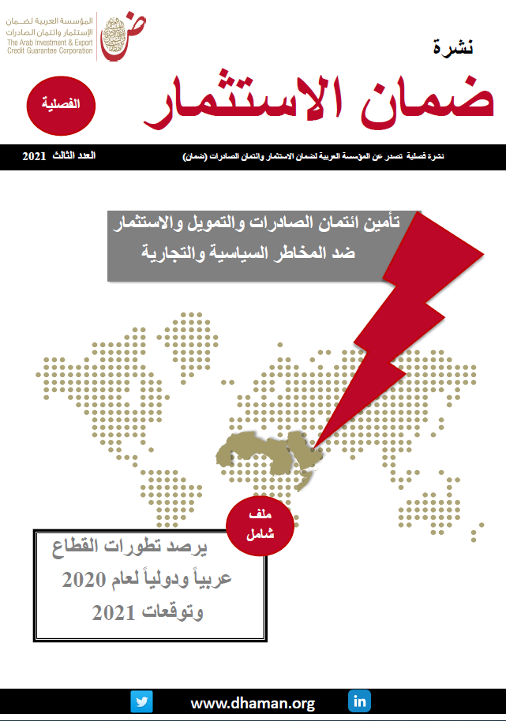
 | قاعدة بيانات مؤشرات التأمين في العالم
 | Database of Global Insurance Indicators
 | Last Update : September 2021 آخر تحديث: سبتمبر 2021

 | المحتوى
 | Content

1 | Outstanding Commitments in 2020 / الالتزامات القائمة لعام 2020
2 | حصة القطاعين العام والخاص من الالتزامات القائمة عبر الحدود لعام 2020/ Public and Private Share of Outstanding Cross-border Commitments in 2020
3 | التزامات الأعمال القائمة عبر الحدود لعام 2020 حسب المناطق/ Cross-border Outstanding Commitment by regions
4 | الالتزامات القائمة عبر الحدود لعام 2020 حسب القطاعات/ Cross-border Outstanding Commitment by Sectors
5 | New Commitments in 2020 / الالتزامات الجديدة لعام 2020
6 | الالتزامات الجديدة عبر الحدود لعام 2020 حسب المناطق/ Cross-border New Commitment by regions
7 | الالتزامات الجديدة عبر الحدود لعام 2020 حسب القطاعات/ Cross-border New Commitment by Sectors
8 | الالتزامات الجديدة عبر الحدود لعام 2020 حسب الدول / Cross-border New Commitment by country
9 | التعويضات المدفوعة والمستردة للالتزامات عبر الحدود لعام 2020 / Claims paid and Recoveries in 2020
10 | التعويضات المدفوعة والمستردة لعام حسب الدول 2020 / Claims paid and Recoveries by country in 2020

التزامات قائمة-الخاص-العام 2020
حصة القطاعين العام والخاص من الالتزامات والأعمال القائمة عبر الحدود لعام 2020
Public and Private Share of Outstanding Cross-border Commitments in 2020
ائتمان صادرات المدى المتوسط / الطويل والاستثمار Investment & Medium-Long term Export credit |  | ائتمان صادرات المدى القصير Short term Export credit
التزامات القطاع الخاص Private Sector | %10 | التزامات القطاع الخاص Private Sector | %70
التزامات القطاع العام Public Sector | %90 | التزامات القطاع العام Public Sector | %30
المجموع Total | %100 | المجموع Total | %100
Source: Berne Union, September 2021 |  |  | المصدر : اتحاد بيرن سبتمبر 2021

 | العودة للقائمة الرئيسية
 | back to index

70%

30%

